상품제안서
엔보우 메탈 3.0 USB U05 (32GB~128GB) | 상품코드: S27439

 |  |  |  |  |  |  | 02-713-8555 | www.synergygift.co.kr
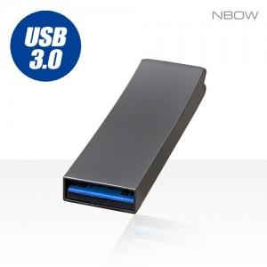

【상세/제작정보】

【인쇄/포장옵션】 | 레이저 / 포장지포장

【공급단가】 | 수량 | 100~ | 300~ | 500~ | 1,000~ | 3,000~
*VAT별도 | 32GB(품절) | 6,760원 | 6,590원 | 6,320원 | 6,160원 | 6,000원
 | 64GB | 7,380원 | 7,200원 | 6,910원 | 6,730원 | 6,550원
 | 128GB | 15,000원 | 14,640원 | 14,040원 | 13,680원 | 13,320원

【상품 URL】 | https://www.synergygift.co.kr:443/src/goods_detail.php?gdno=27439

